Sheet
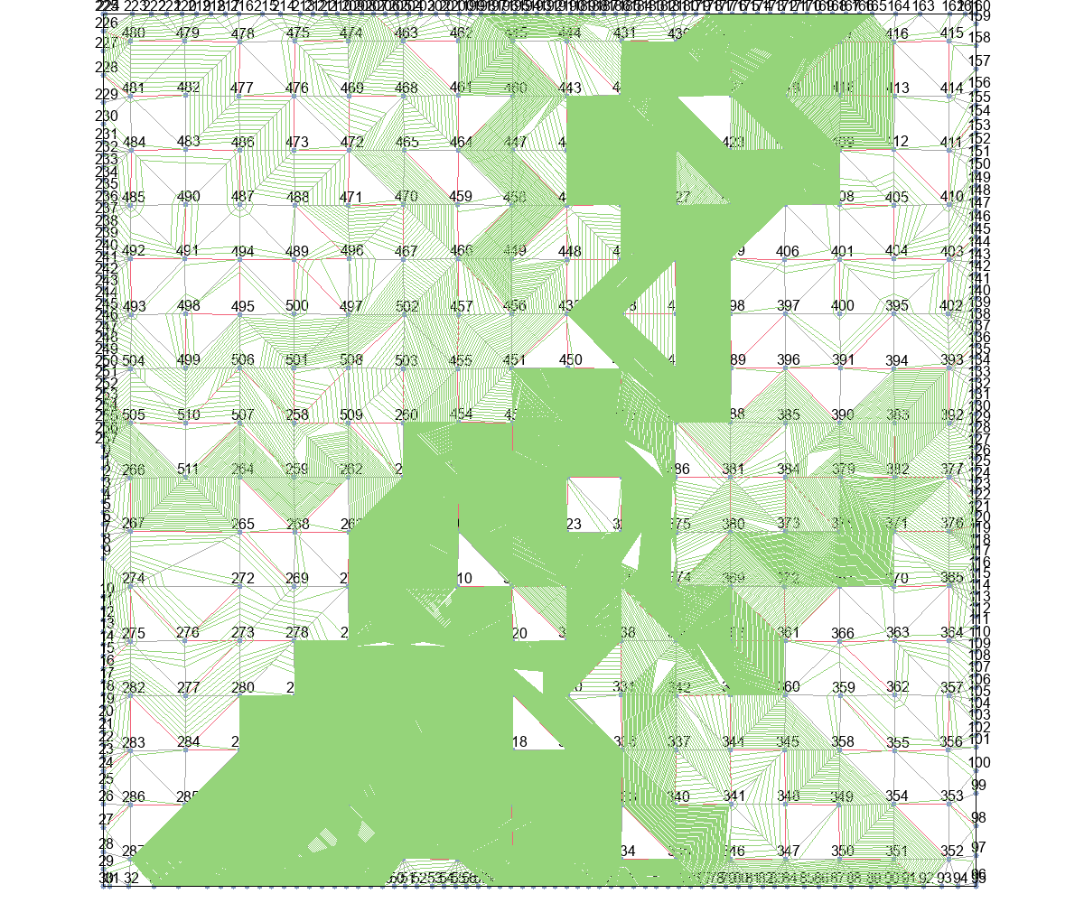
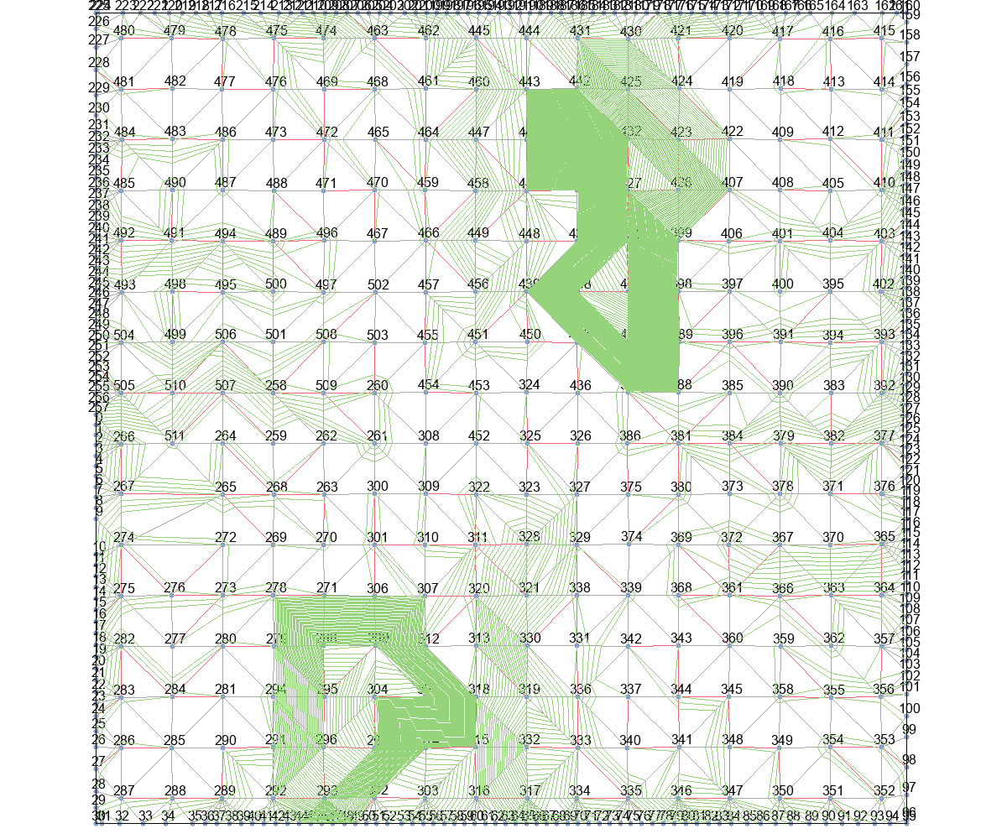

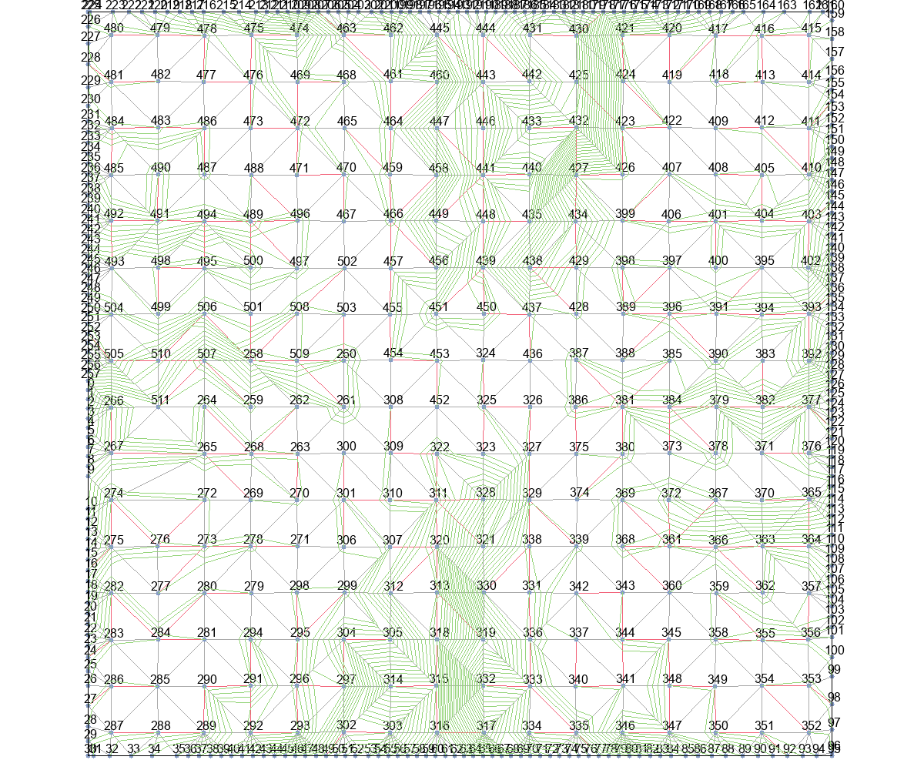
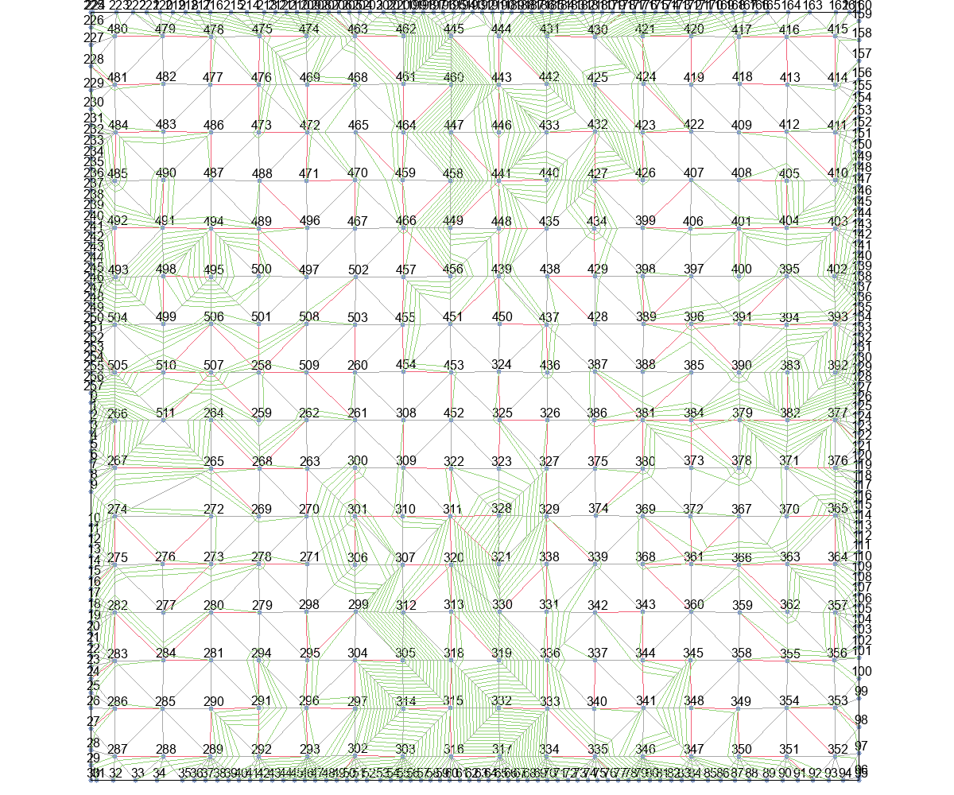
 | Wire Length (unit) |  |  |  |  | Time (second)
 | Basic | T_Escape1 | T_Escape2 | T_Escape3 | T_Escape4 | Basic | T_Escape1 | T_Escape2 | T_Escape3 | T_Escape4
Eud_dis | 0 | 11902782.843 | 11902782.843 | 134159.56732 | 162215.37521 | 0 | 20657118.5 | 66201933.25 | 77475.75 | 71347.5
Astar_Eud_dis | 0 | 3507856.6167 | 3500811.2444 | 168003.20484 | 45905.649188 | 0 | 3625310.5 | 3657535.5 | 301442.25 | 207506.25
MinLevel | 0 | 954969.97083 | 922070.04481 | 353137.98115 | 43475.560036 | 0 | 861078.5 | 817206.75 | 717682.25 | 138122.75
delta_t | 859098.119 | 65623.414486 | 65623.414486 | 56301.041081 | 49408.996964 | 104565.25 | 4924 | 5100.75 | 17744.5 | 30606.25
delta_t_from_r | 1318357.5118 | 116108.26102 | 115825.40421 | 56932.375 | 50164.112934 | 626278.75 | 5889.75 | 6080 | 18250 | 27757

 | Wire Length (normalized)
 | Basic | T_Escape1 | T_Escape2 | T_Escape3 | T_Escape4
Eud_dis | 1
Astar_Eud_dis
MinLevel
delta_t
delta_t_from_r

Eud_dis+Basic |  |  | Eud_dis+T_Escape1 |  |  | Eud_dis+T_Escape2 |  |  | Eud_dis+T_Escape3 |  | Eud_dis+T_Escape4

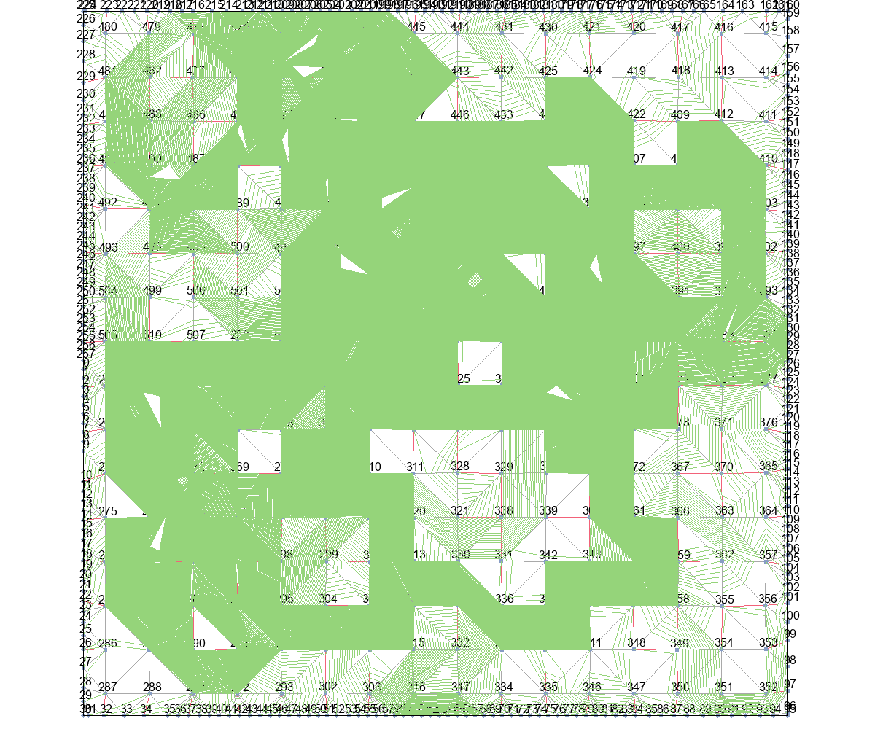
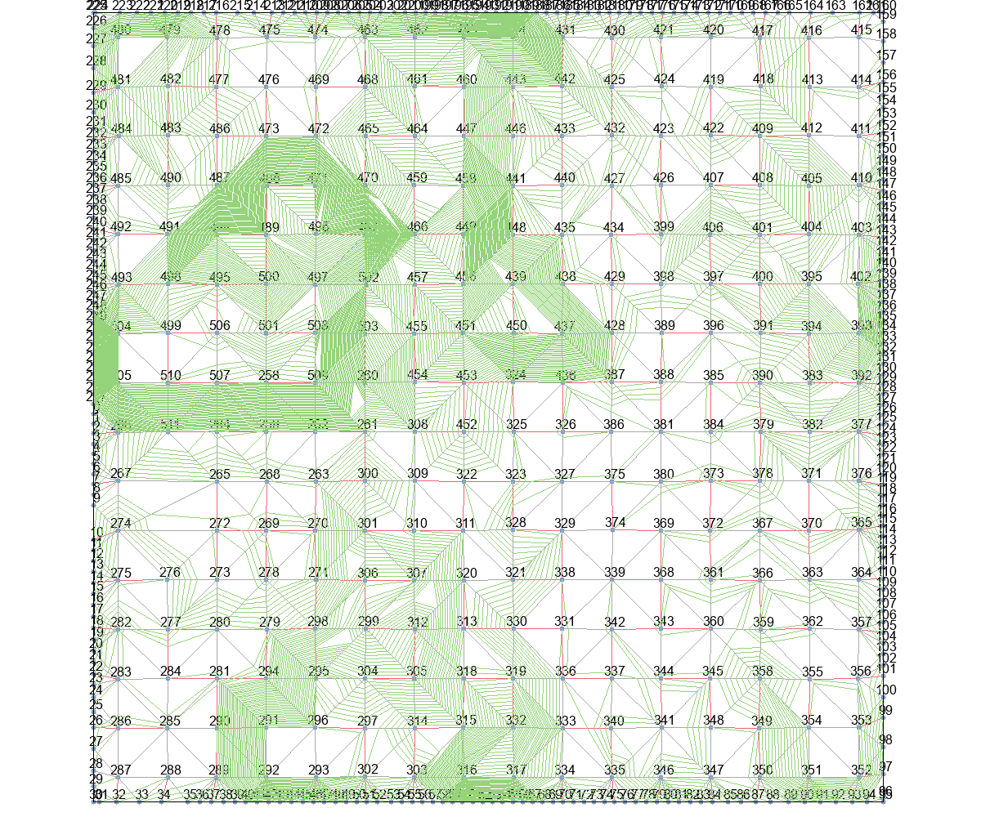
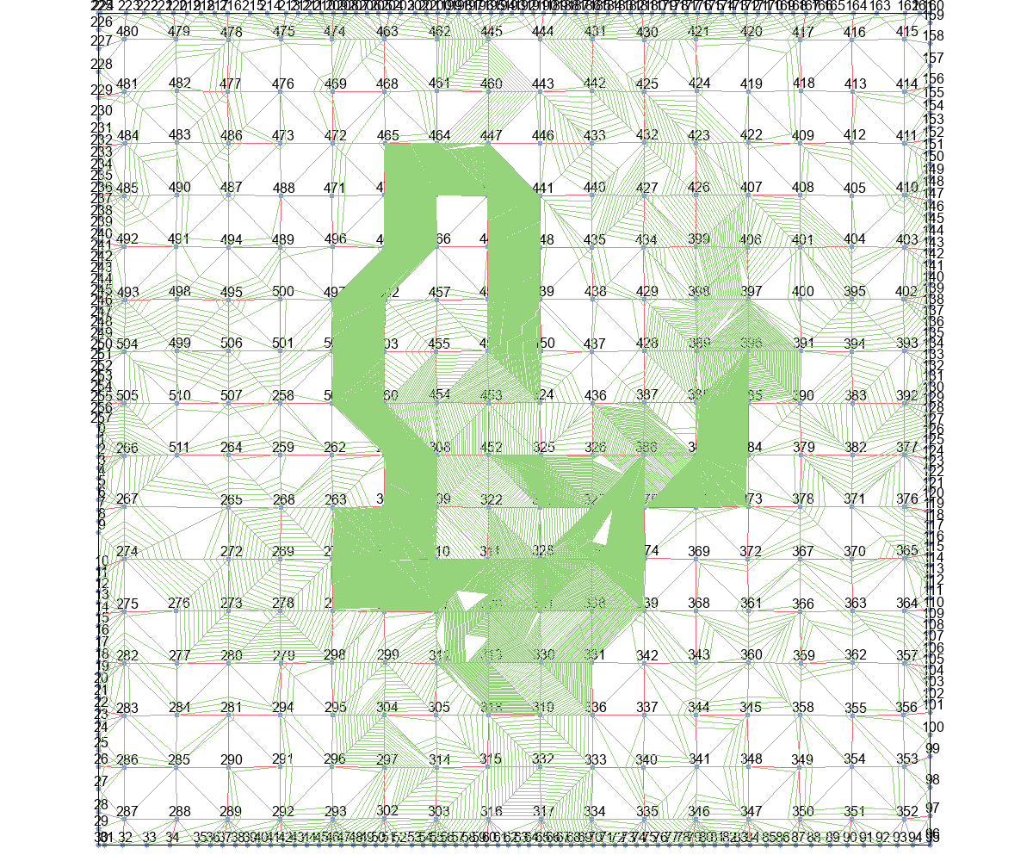

Astar_Eud_dis+Basic |  |  | Astar_Eud_dis+T_Escape1 |  |  | Astar_Eud_dis+T_Escape2 |  |  | Astar_Eud_dis+T_Escape3 |  | Astar_Eud_dis+T_Escape4
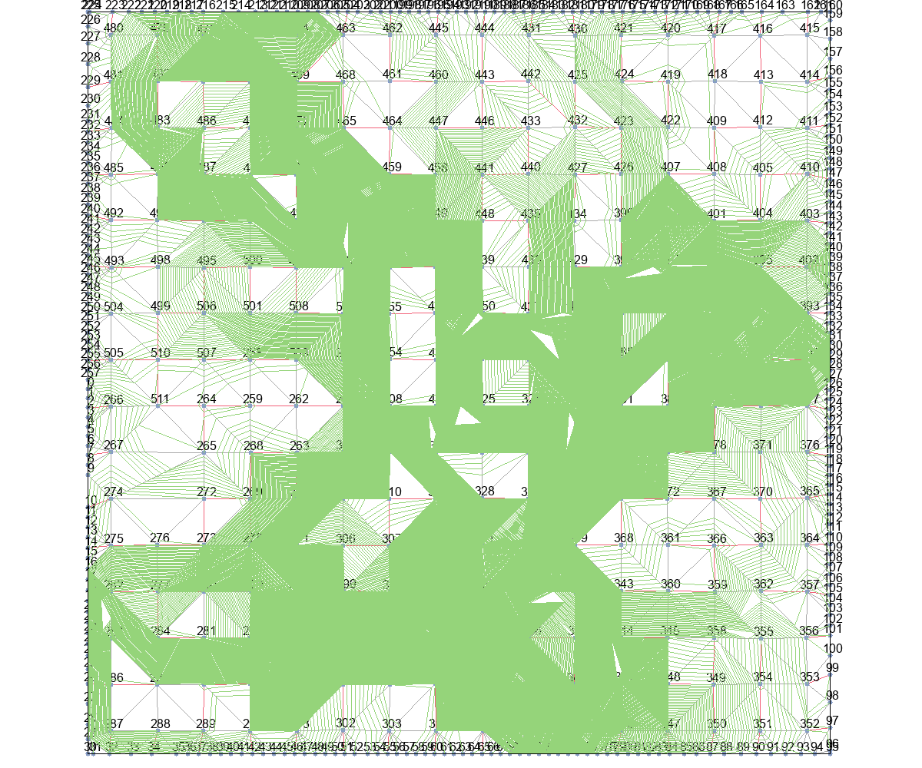
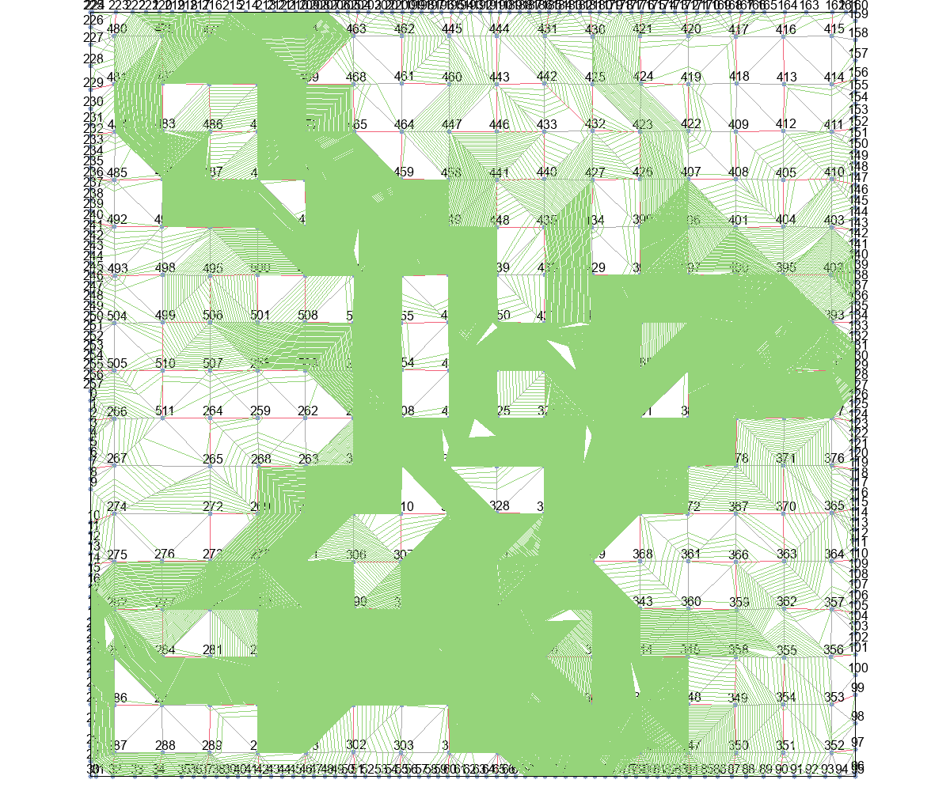
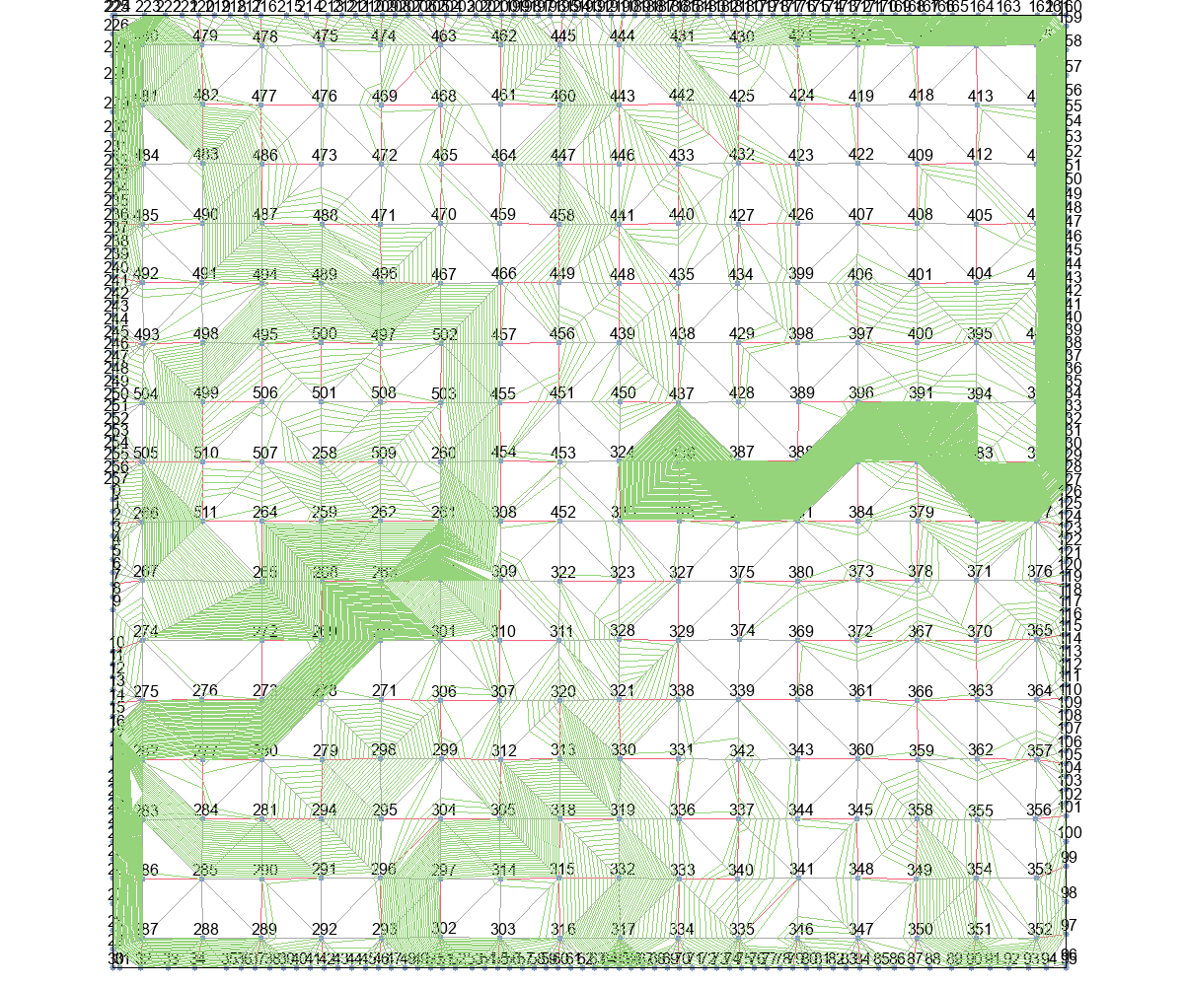
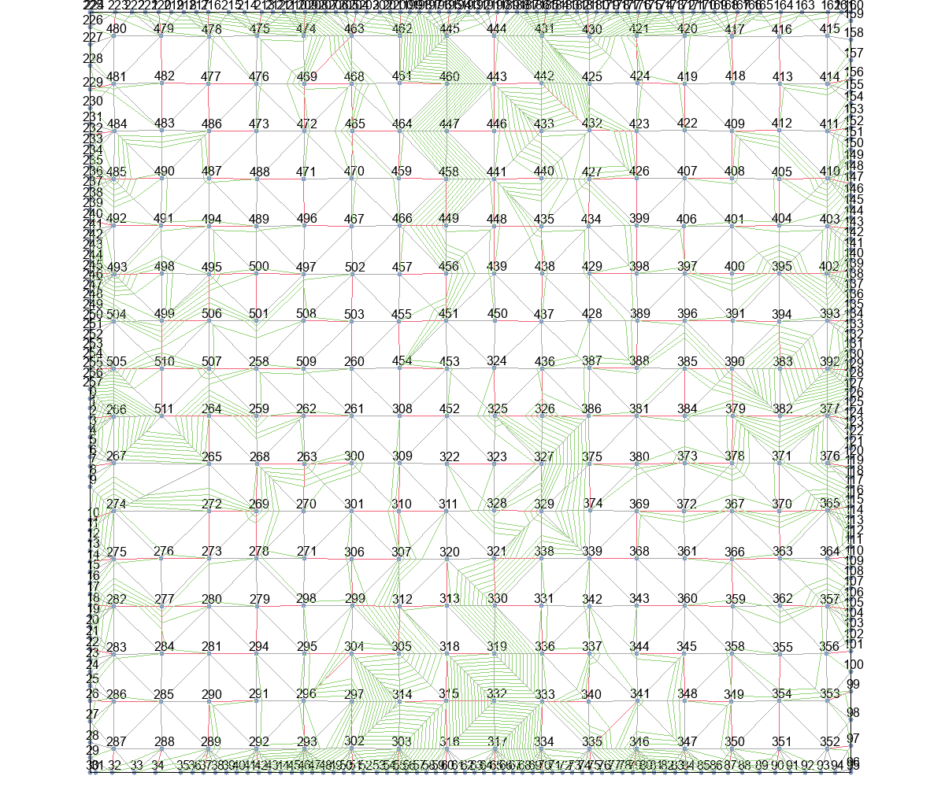

MinLevel+Basic |  |  | MinLevel+T_Escape1 |  |  | MinLevel+T_Escape2 |  |  | MinLevel+T_Escape3 |  | MinLevel+T_Escape4
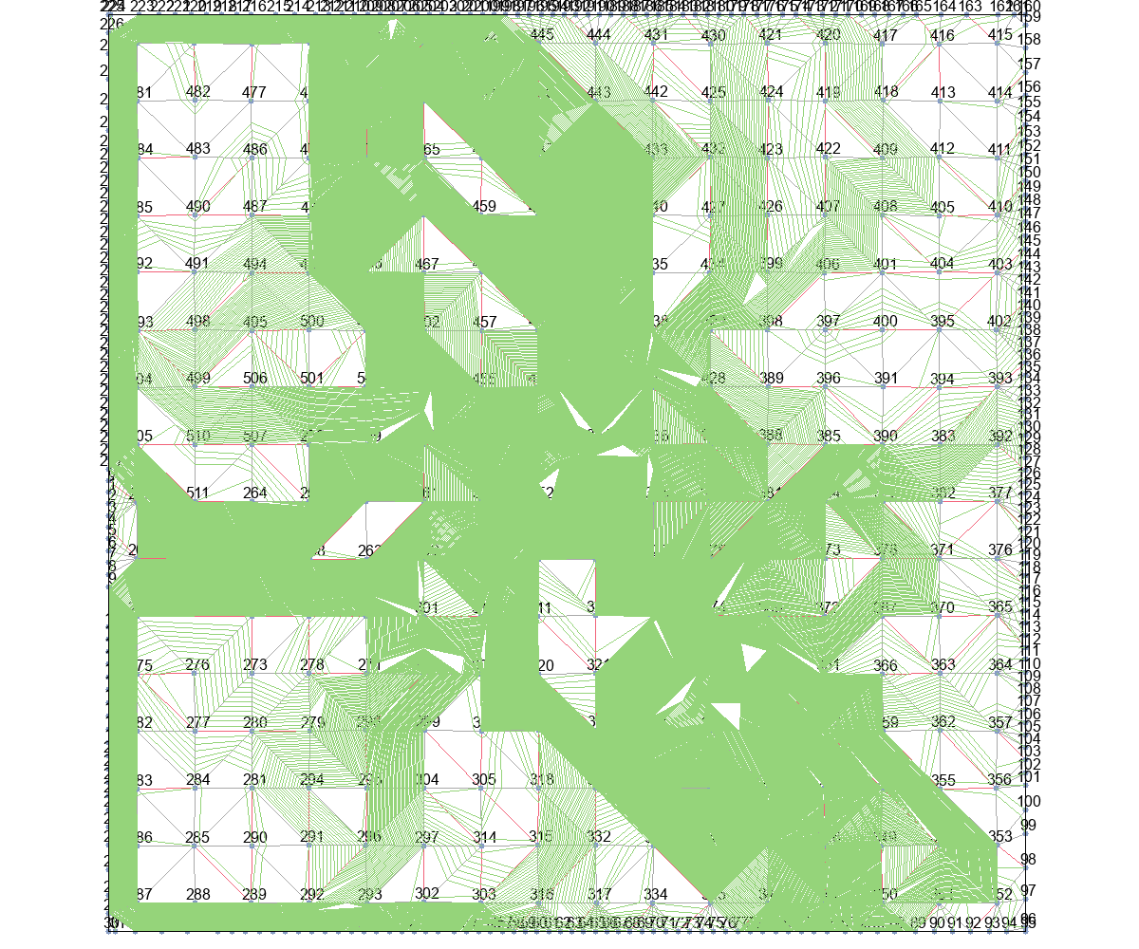
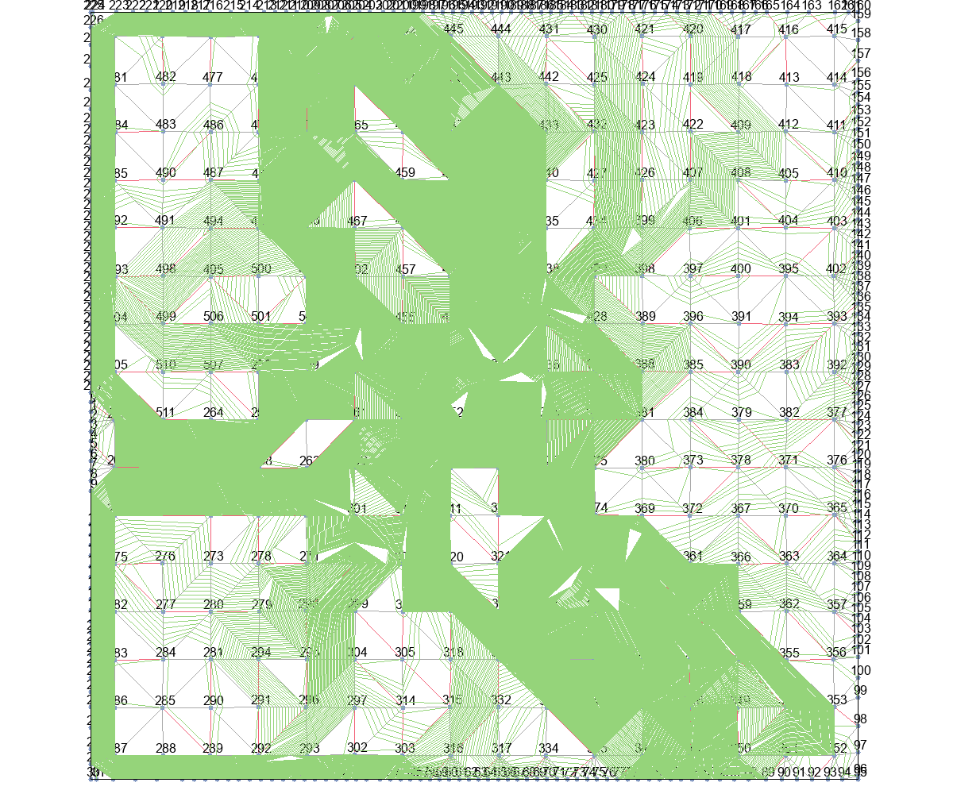
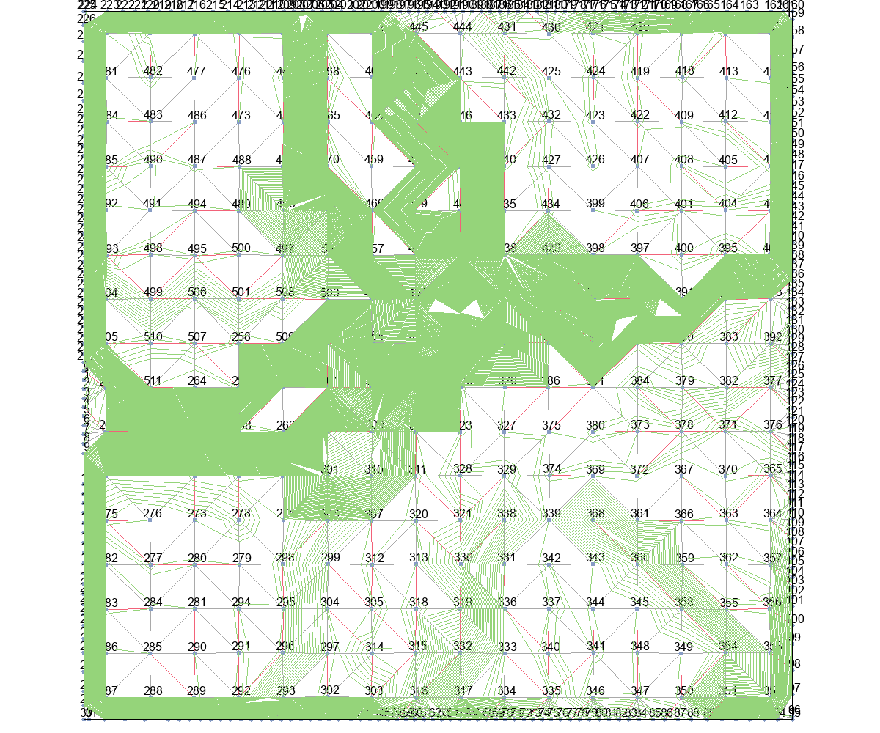
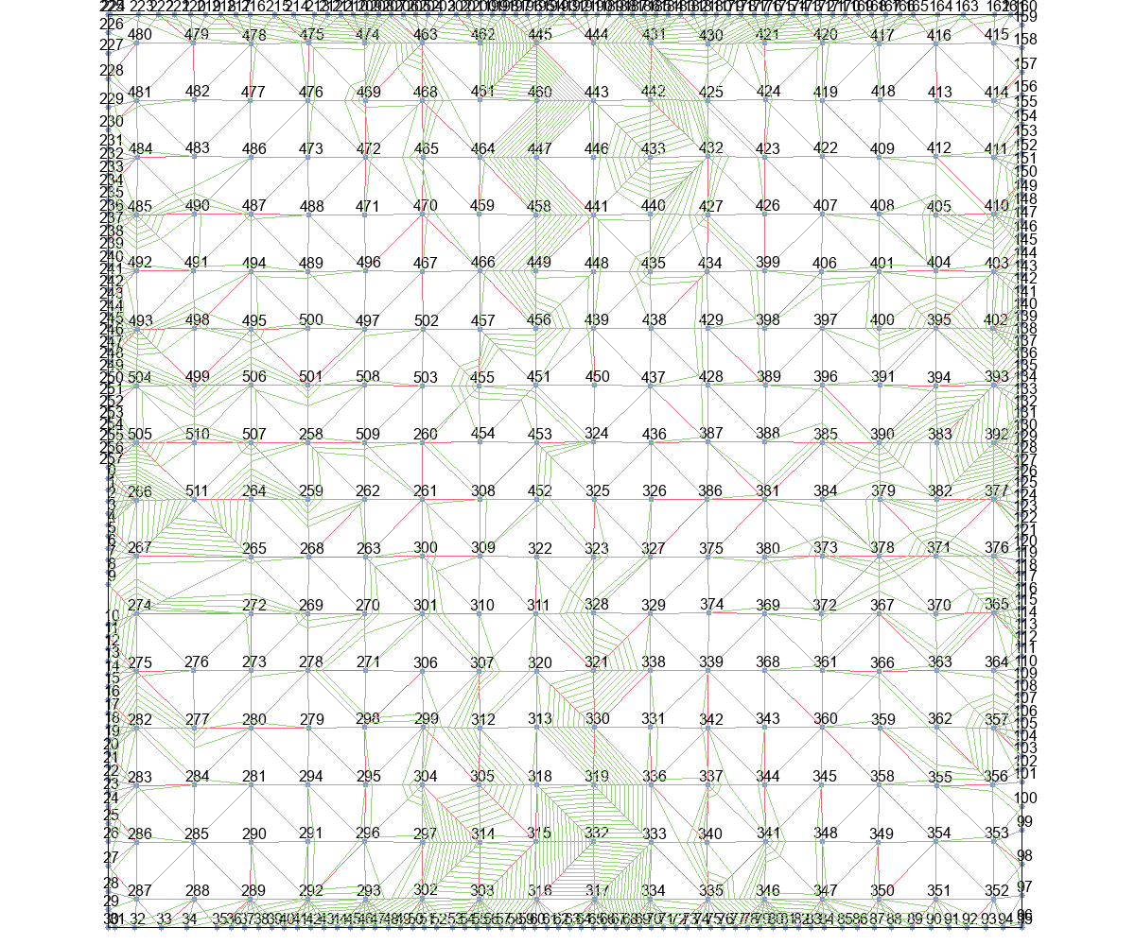

delta_t+Basic |  |  | delta_t+T_Escape1 |  |  | delta_t+T_Escape2 |  |  | delta_t+T_Escape3 |  | delta_t+T_Escape4
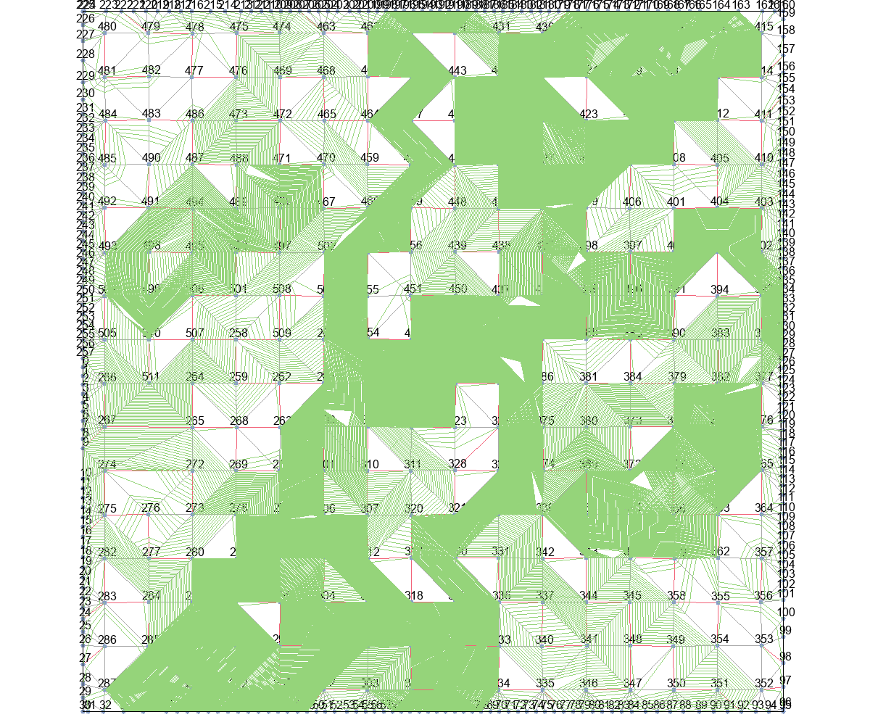
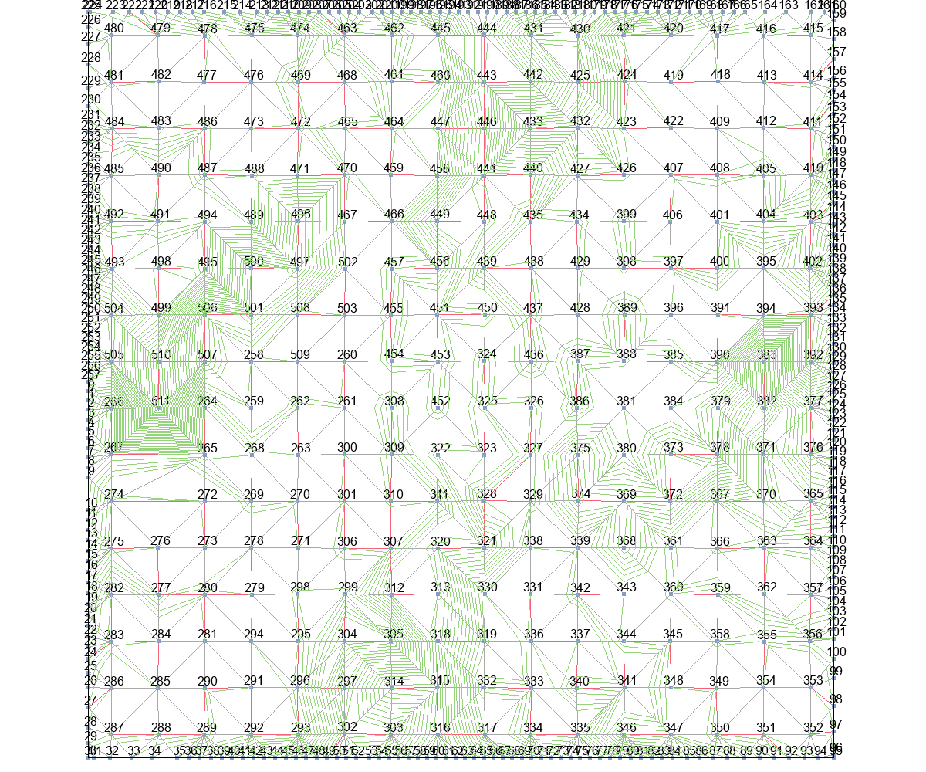
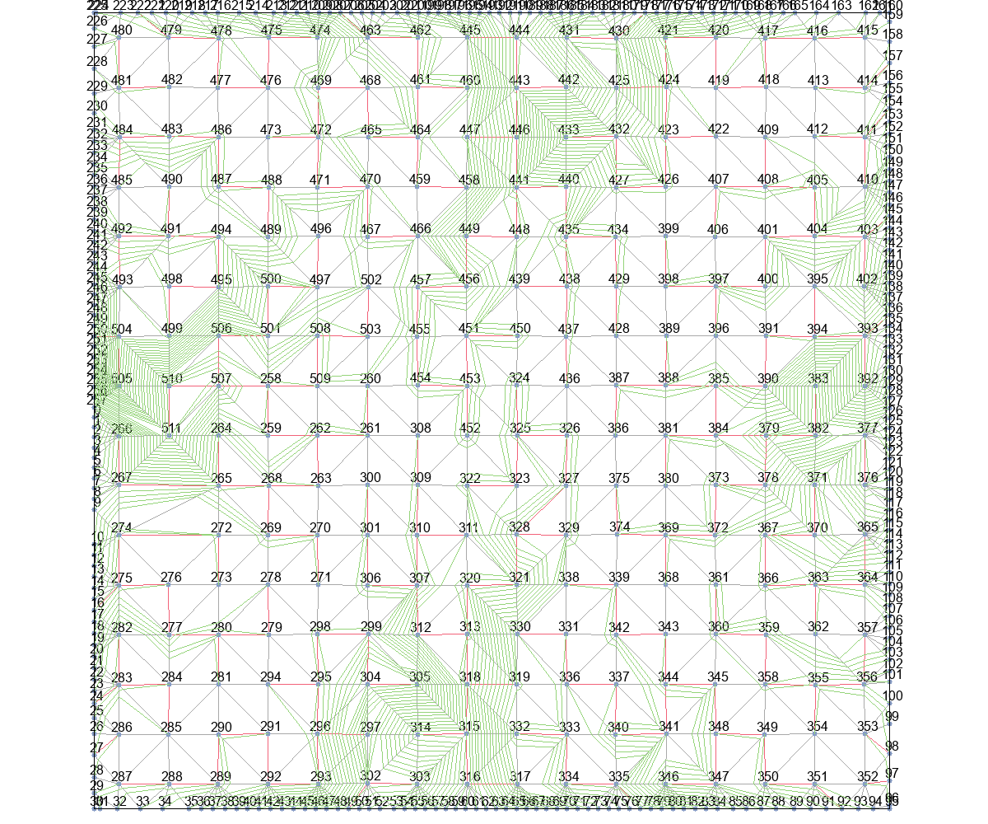
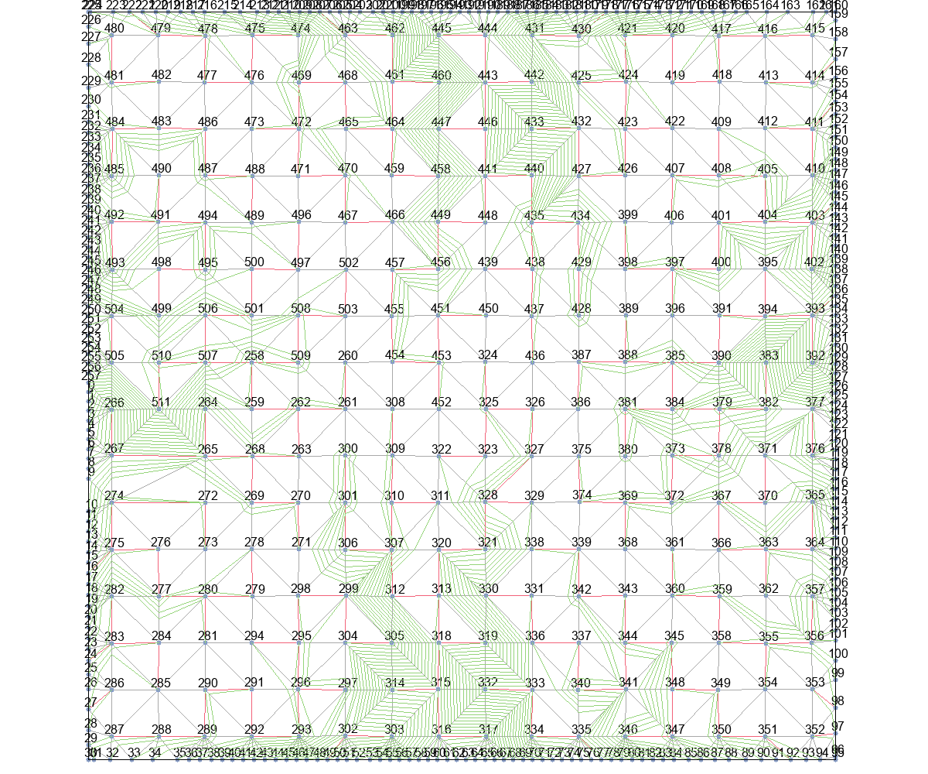

delta_t_from_r+Basic |  |  | delta_t_from_r+T_Escape1 |  |  | delta_t_from_r+T_Escape2 |  |  | delta_t_from_r+T_Escape3 |  | delta_t_from_r+T_Escape4

